画面イメージ
X2
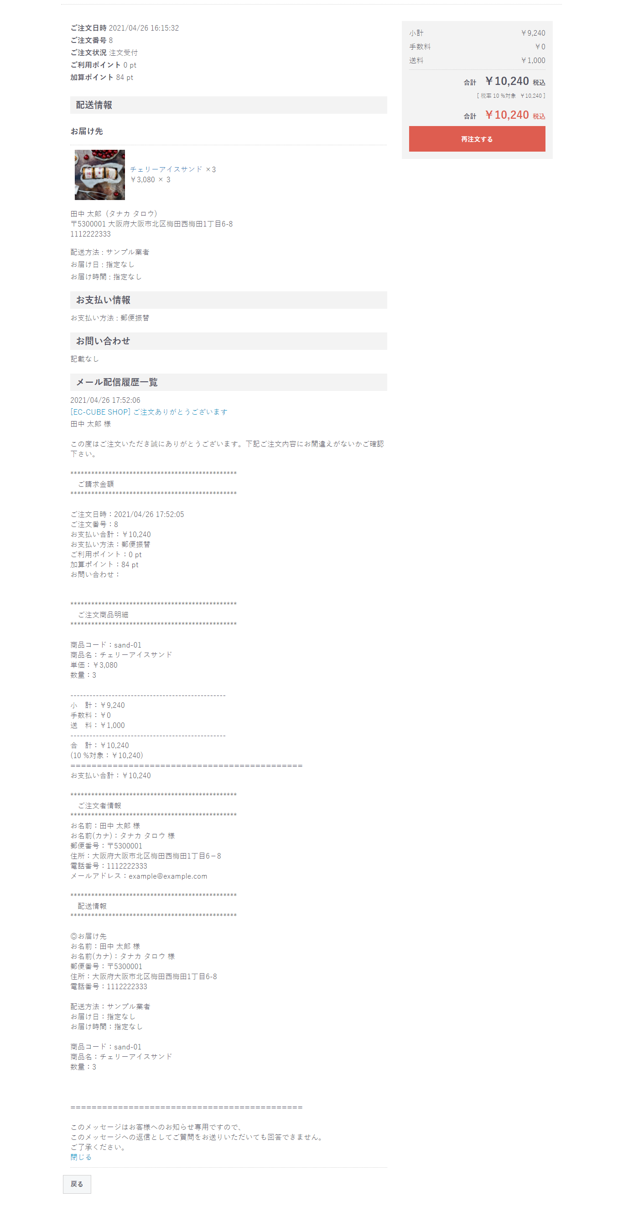

X1

X1

